Kontext Krav & Funktionalitet
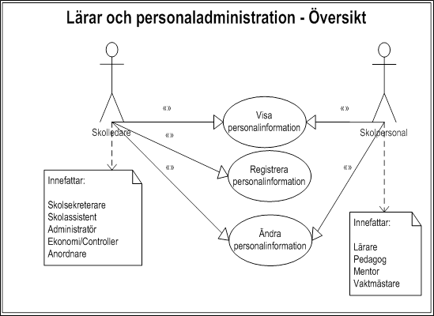 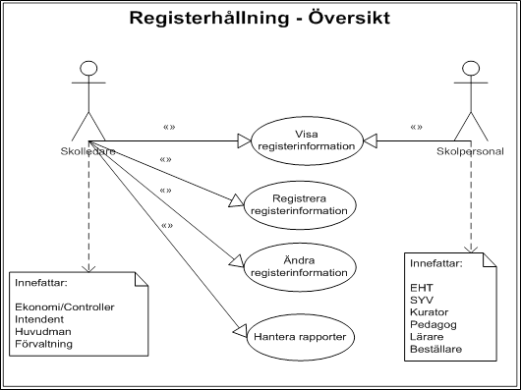 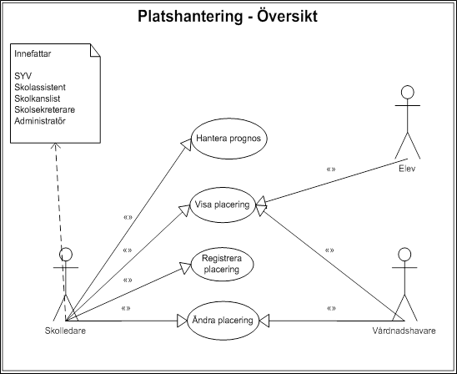 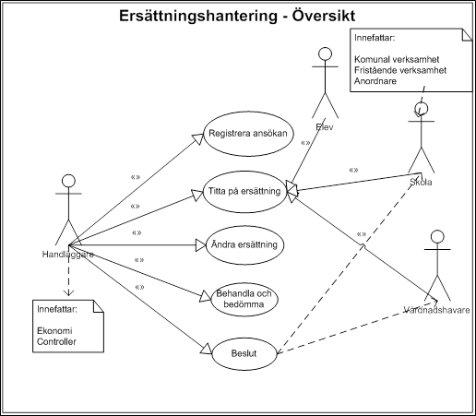
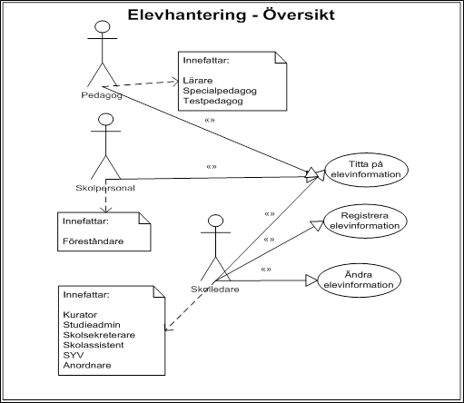
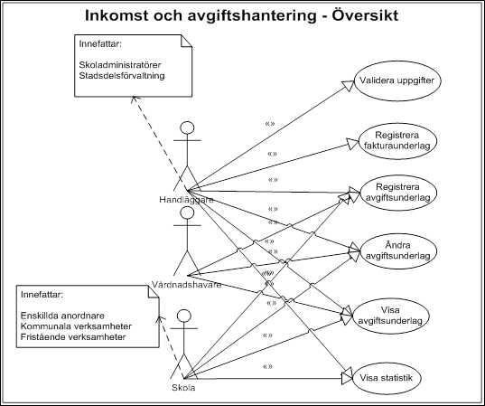
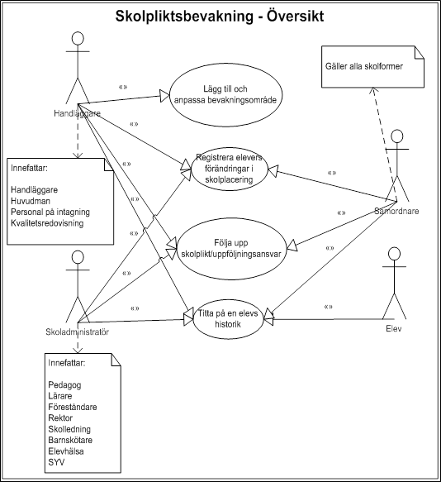
DNR 13-125/2322
Innehåll
Följande arbetsblad syftar till ge kontext till de krav och delkriterier inom funktionalitet som finns på arbetsblad "Krav & Funktionalitet".

Skolplattform Stockholm
Kontext
Följande fem upphandlingar med funktionella områden och IT-tjänster ingår i den framtida skolplattformen: • Upphandling av IT-stöd för barn- och elevregister • Upphandling av IT-stöd för hantering av frånvaro och närvaro • Upphandling av IT-stöd för hantering av elevdokumentation • Upphandling av ett helhetsåtagande avseende IT-stöd för pedagogiskt material • Upphandling av ett helhetsåtagande avseende IT-stöd för pedagogiskt genomförande

Bild som visar samtliga upphandlingar inom Skolplattform Stockholm

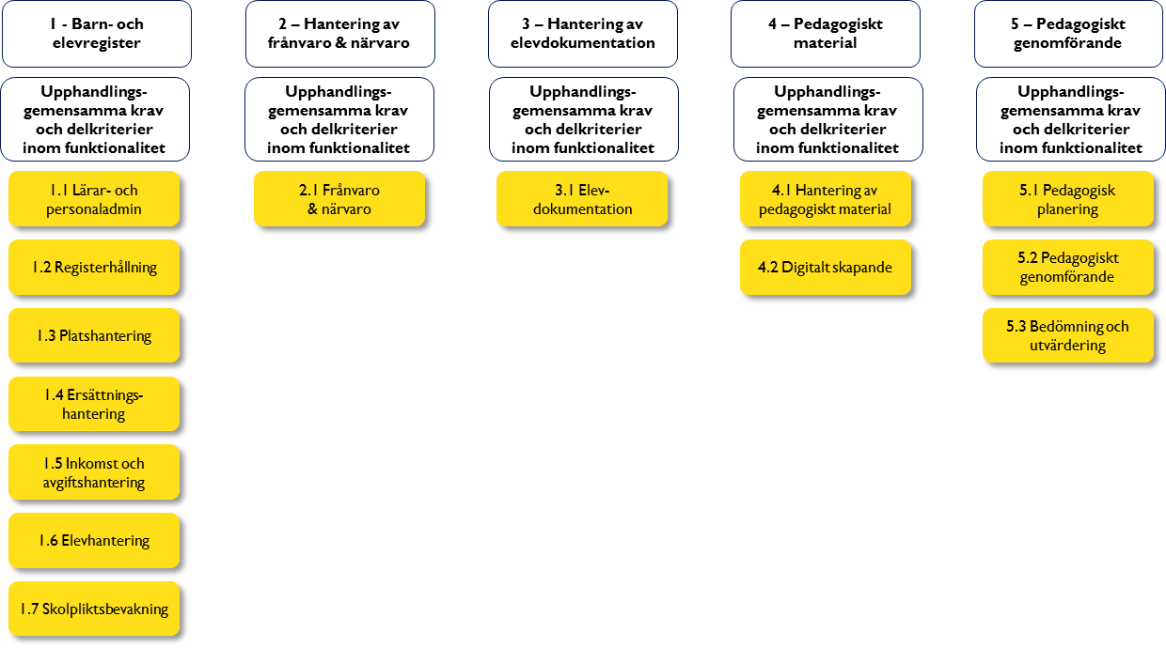

Kontext och funktionella krav för denna upphandling
Kontext
Den här upphandlingen omfattar följande funktionella områden: • Lärar- och personalhantering kopplat till enhetens kärnverksamhet • Platshantering • Inkomst- och avgiftshantering • Registerhållning • Ersättningshantering • Elevhantering • Skolpliktsbevakning De krav och delkriterier inom funktionalitet som finns kopplade till respektive funktion ska läsas och förstås i sitt sammanhang. De sammanhangen beskrivs på en övergripande nivå av funktionskartorna i bilderna nedan. Funktionskartorna visar dessutom vilka användare och typer av användare som ska ha tillgång till funktionerna. Varje funktion har ett antal krav och delkriterier inom funktionalitet som specificerar viktiga egenskaper hos anbudsgivarens lösning. När ett krav eller delkriterium inom funktionalitet benämns "Upphandlingsgemensamt", innebär det att egenskapen i lösningen ska införas för samtliga ingående funktionella områden. När ett krav eller delkriterium inom funktionalitet benämns "Gemensamt", innebär det att egenskapen i lösningen endast ska införas för det specifika funktionella området. Med specifikt funktionellt område avses i bilden ovan varje gulmarkerat objekt. Detta innebär för upphandlingen av barn - och elevregistret att det finns sju funktionella områden 1.1 - 1.7. Upphandlingen av ett IT-stöd för barn- och elevregister omfattar ett gemensamt och sammanhållet register avseende barn och elever och hantering av denna information ur ett verksamhets- och myndighetsperspektiv. Här finns också annan information som krävs för att utföra arbetet, till exempel information om lärare, kurser, studieplaner, grupper och vårdnadshavare. I arbetsbladet "Krav & Funktionalitet" finns både de krav som måste uppfyllas som benämns "Krav" och delkriterier till tilldelningskriterierna "Funktionalitet" och "Standardprodukter", se anbudsinbjudan 4.2.1 punkterna 3 och 4 (funktionalitet/standardprodukt). För att ett anbud ska kunna godkännas krävs att alla krav har besvarats med ja.

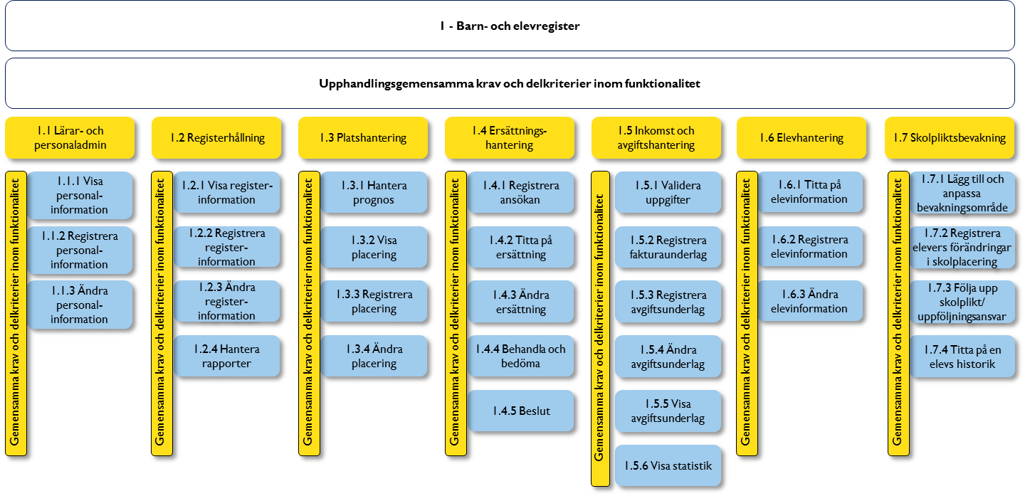

Funktionskartor för Barn- och elevregister

